из рд
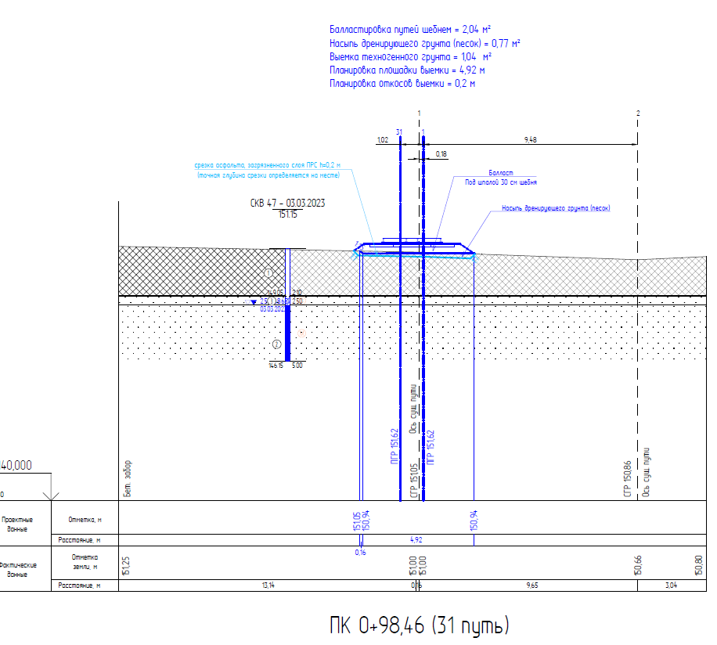
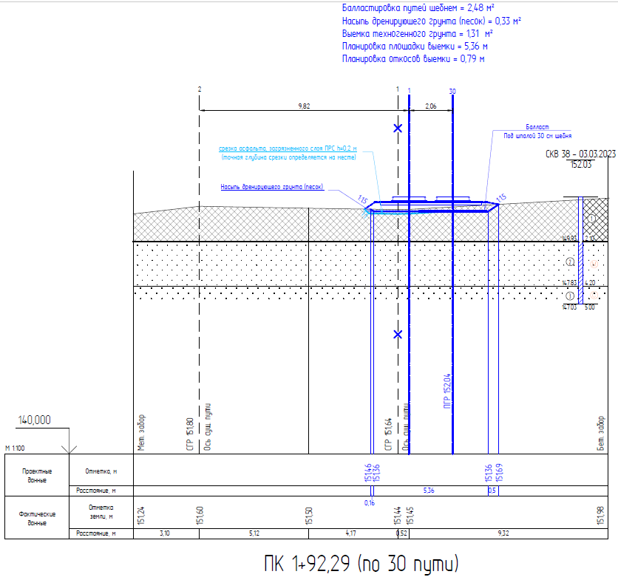
 |  |  |  |  | 4.52
 |  |  | 1.7 |  | 1.1
 |  |  | 3.28 |  | 2.35
 |  |  | 3.3 |  | 10.28
 |  |  | 2.84 |  | 0.99

 |  |  |  |  | 31.035 | длина стр

 |  | 31.035

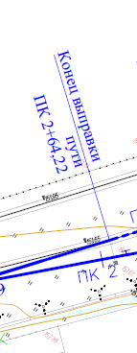
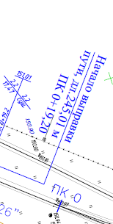

400.95 | 534.05

 |  |  |  | 283.42

